Feuil1
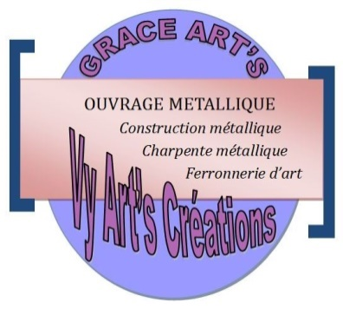
GRACE Art's
Vy Art Création
LOT Près 80 E Ankadindambo Ambohimangakely
Tél: 033 49 544 23/034 10 074 76
Email: hasina.raminonjatovo81@gmail.com
grace.arts.creations@gmail.com
Devis 034/2021
Antananarivo le 19 Janvier 2021
Doit: Raisa RAZAFINDRATSIMA |  |  | Validité devis: 5 jours

Désignation | Unité | Prix Unitaire | Motant Ariary
Confection et pose Garde corps métallique
Longueur: 13,58 mètres
Attente main courante en fer plat de 20
Attente décoration en tube carré de 20 *1,2 | 1 | 3,500,000.00 | 3,500,000.00
Décoration en fer carré de 12
Finition anti-rouille
 |  |  | 3,500,000.00

Arrêté le présent devis à la somme de: Trois millions cinq cent mille Ariary
Contrat de confection
Delai d'exécution: 30 jours dès la reception de l'acompte
Avance: 70% à la commande

 |  | RAMINONJATOVO Andrianacalona Hasina

